Instructions
Always before starting a journey download the latest assessment tool from this URL
https://maturitymodel.security.aws.dev/en/assessment-tools

1.- | Complete the information on the Data Tab | 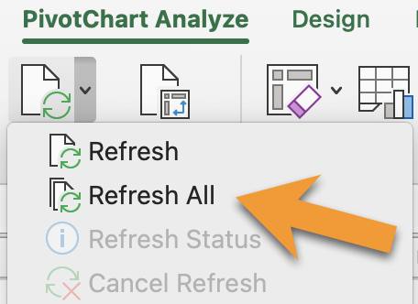 To populate the graphs use the following steps: 1- Select any graph 2.- Menu Bar --> PivotChart Analyze --> Refresh All
2.- | View Scoring and Overview on the Results Tab
3.- | On Charts Tab, update the charts by refreshing all
4.- | Analyze charts - Present Results
5.- | [Continuous task] As you implement improvements update the Data Tab

Charts
行ラベル | Score
フェーズ 1: クイックウィン | 50%
セキュリティ・ガバナンス | 13%
セキュリティ保証 | 50%
アイデンティティとアクセス管理 | 58%
脅威の検出 | 63%
インフラ保護 | 50%
データ保護 | 50%
アプリケーションセキュリティ | 0%
インシデントレスポンス | 100%
フェーズ 2: 基礎 | 42%
セキュリティ・ガバナンス | 0%
セキュリティ保証 | 25%
アイデンティティとアクセス管理 | 63%
脅威の検出 | 100%
インフラ保護 | 58%
データ保護 | 25%
アプリケーションセキュリティ | 38%
インシデントレスポンス | 38%
脆弱性管理 | 50%
フェーズ 3: 効率化 | 24%
セキュリティ・ガバナンス | 0%
セキュリティ保証 | 0%
アイデンティティとアクセス管理 | 8%
脅威の検出 | 25%
インフラ保護 | 38% | To populate the graphs use the following steps: 1- Select any graph 2.- Menu Bar --> PivotChart Analyze --> Refresh All
データ保護 | 75%
アプリケーションセキュリティ | 0%
インシデントレスポンス | 42%
脆弱性管理 | 0%
フェーズ 4: 最適化 | 0%
セキュリティ・ガバナンス | 0%
アイデンティティとアクセス管理 | 0%
脅威の検出 | 0%
インフラ保護 | 0%
アプリケーションセキュリティ | 0%
インシデントレスポンス | 0%
総計 | 30%

行ラベル | Score
アイデンティティとアクセス管理 | 33%
アプリケーションセキュリティ | 11%
インシデントレスポンス | 30%
インフラ保護 | 42%
セキュリティ・ガバナンス | 4%
セキュリティ保証 | 25%
データ保護 | 42%
脅威の検出 | 44%
脆弱性管理 | 33%
総計 | 30%

行ラベル | Score
フェーズ 1: クイックウィン | 50%
フェーズ 2: 基礎 | 42%
フェーズ 3: 効率化 | 24%
フェーズ 4: 最適化 | 0%
総計 | 30%

